对账
订单号 | 入住日期 | 离店日期 | 应收 |  |  |  | ，
18009176684 | 2022-06-27 | 2022-06-29 | 67.06 | #N/A | 2566081 | #N/A | ，2566081 | #N/A | 本期收回67.06元
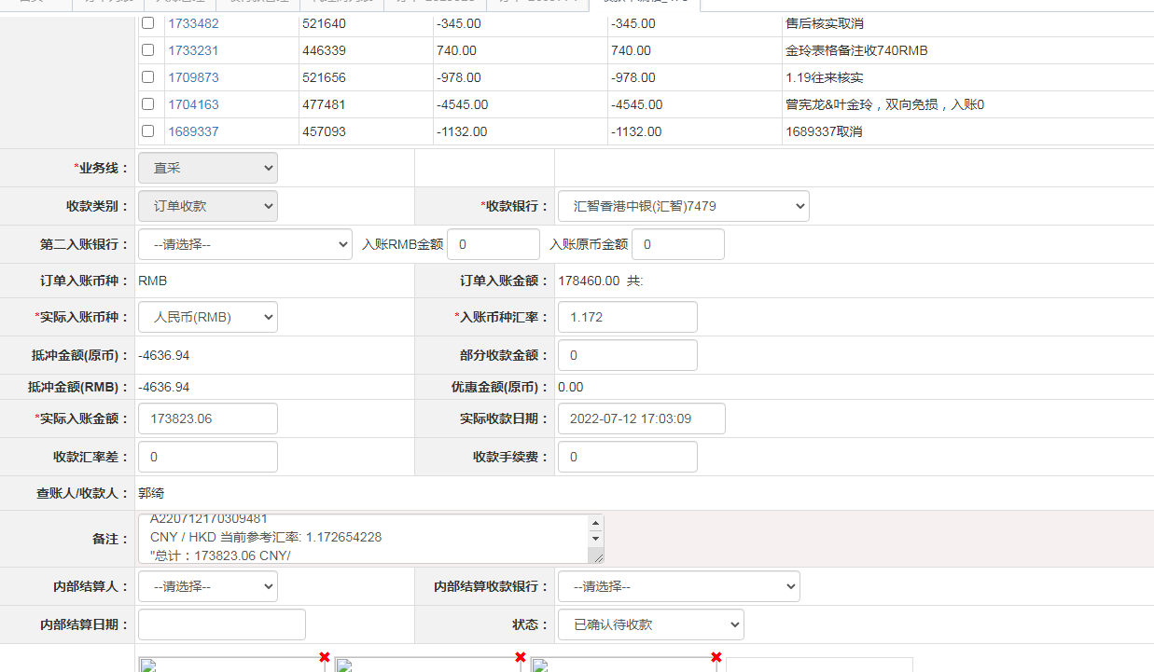
 |  |  | 173823.06

A220712170309481
CNY / HKD 当前参考汇率: 1.172654228
总计：173823.06 CNY/ 203834.35 HKD

